!!!Sheet7
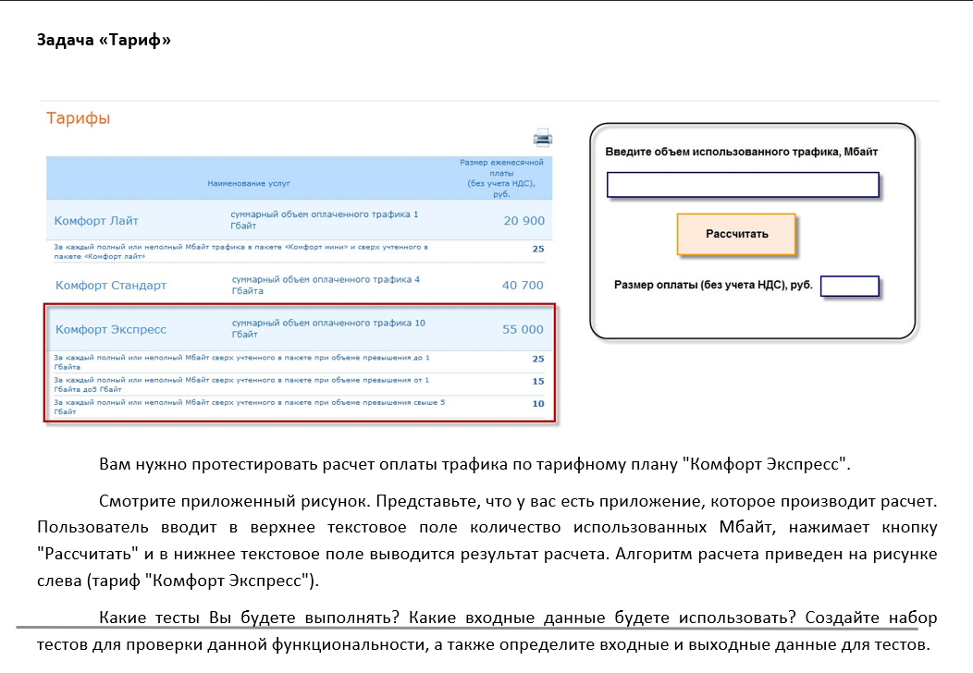

 | Плата за базовый план (руб) | 55000
 | Объем базового трафика (мб) | 10000
 | Плата за просроч мб (руб): |  |  | 25 | 25 | 15 | 15 | 10 | 10
 | Объем использ трафика (мб): | 0 | 10000 | 10001 | 10999 | 11,000 | 14,999 | 15000 | 50,000 | Вводимые данные
 | Total price: | 55 000 | 55 000 | 55 025 | 80 575 | 80 600 | 142 025 | 142 040 | 500 440 | Ожидаемый результат

 |  | Перевод из ГБ в мб | 10ГБ | 10ГБ + 1 мб | 10 ГБ + 1ГБ-1мб | 10ГБ +1ГБ | 10ГБ + 5ГБ-1мб | 15ГБ | 50ГБ
 |  |  | 10240 | 10241 | 11263 | 11264 | 15359 | 15360 | 51200
 |  |  |  | 10240.1 |  | 11263.1 |  | 15359.1

 | Основное решение
№ | Input trafic (mb) | ER in Размер оплаты textfield
1 | empty | 55 000
2 | 0-10240 | 55 000
3 | 0 | 55 000
4 | 10240 | 55 000
5 | 10240.1 | 55 025
6 | 10241 | 55 025
7 | 11263 | 80 575 |  | 55000 + 1023*25=80 575
8 | 11264 | 79 600
9 | 11263.1 | 80 600 |  | 55000 + 1024*25 =80600
10 | 15359 | 142 025 |  | 80600+((4*1024)-1)*15= 80600+4095*15=142 025
11 | 15360 | 141 040
12 | 15359.1 | 142 040 |  |  |  |  | 55000 + 1024*25+(4*1024)*15 = 80 600+4096*15=142 040
13 | 51200 | 500 440 |  |  |  |  | 5500+1024*25+(4*1024)*15+35*1024*10 =142 040 + 35 840*10= 500 440
14 | text + symbol | error message
15 | -(0-10240) | error message
16 | space | error message
17 | 1024,5 or 1024.5 |  | уточнить касательно нецелых чисел, но тк в условии есть округление неполных использованных мб до полных, значит уместо использование дробных чисел в поле ввода, в связи с этим появляются доп проверки на граничные условия (на сером фоне)

